Worksheet
Изображение* | ID | Код | Артикул* | Название товара* | Цена, руб.* | Основной | Удаленный | В пути | 0 | Ваш заказ
Смесители
Смесители для кухни
Смесители для кухни G.Lauf
Смесители для кухни G.Lauf (цинк)
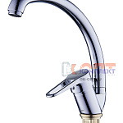 | 827089 | SMS-180007 | NUD4-A045 | смеситель G.Lauf для кух. мойки с пов. изливом, ø35, гайка (корона) NUD4-A045 | 1 664.63 руб. | >10 | 0 | 0 | шт | 0
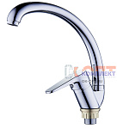 | 827090 | SMS-180008 | NUD4-A146 | смеситель G.Lauf для кух. мойки с пов. изливом, ø35, гайка (корона) NUD4-A146 | 1 664.63 руб. | 9 | 0 | 0 | шт | 0
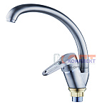 | 827101 | SMS-180019 | NUD4-A045KH | (В)смеситель для кух. мойки с пов. изливом, ø35, гайка (корона), сатин NUD4-A045KH | 3 169.97 руб. | 0 | 0 | 0 | шт | 0
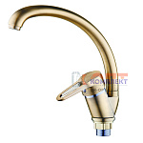 | 827102 | SMS-180020 | NUD4-A045KT | (В)смеситель для кух. мойки с пов. изливом, ø35, гайка (корона), бронза NUD4-A045KT | 3 169.97 руб. | 0 | 0 | 0 | шт | 0
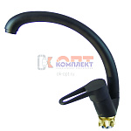 | 827108 | SMS-180026 | NUD4-A045YB | (В)смеситель для кух. мойки с пов. изливом, ø35, гайка (корона), черный NUD4-A045YB | 0.00 руб. | 0 | 0 | 0 | шт | 0
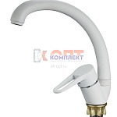 | 827112 | SMS-180030 | NUD4-A045YW | (В)смеситель для кух. мойки с пов. изливом, ø35, гайка (корона), белый NUD4-A045YW | 0.00 руб. | 0 | 0 | 0 | шт | 0
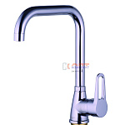 | 827115 | SMS-180033 | ZOP4-A045 | смеситель G.Lauf для кух. мойки с Г-образным пов. изливом, ø35, гайка (корона) ZOP4-A045 | 1 951.20 руб. | >10 | 0 | 0 | шт | 0
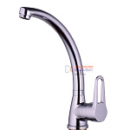 | 827116 | SMS-180034 | ZOP4-B045 | смеситель G.Lauf для кух. мойки с пов. изливом, ø35, гайка (корона) ZOP4-B045 | 1 883.06 руб. | >10 | 0 | 0 | шт | 0
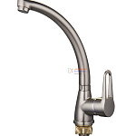 | 827117 | SMS-180035 | ZOP4-B045KH | (В)смеситель для кух. мойки с пов. изливом, ø35, гайка (корона),сатин ZOP4-B045KH | 0.00 руб. | 0 | 0 | 0 | шт | 0
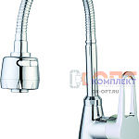 | 827119 | SMS-180037 | ZOP4-E045 | смеситель G.Lauf для кух. мойки с гофрированным изливом, ø35 гайка ZOP4-E045 | 2 377.36 руб. | 10 | 0 | 0 | шт | 0
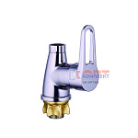 | 827121 | SMS-180039 | ZOP4-F045X | смеситель G.Lauf для кух. мойки (без излива), ø35, гайка (корона), хром ZOP4-F045X | 1 547.34 руб. | >10 | 0 | 0 | шт | 0
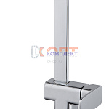 | 827129 | SMS-180047 | NEB4-A123 | смеситель G.Lauf для кух. мойки с пов. изливом, ø35, втулка NEB4-A123 | 3 518.36 руб. | 9 | 0 | 0 | шт | 0
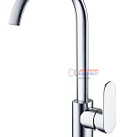 | 827152 | SMS-180070 | NOB4-A128 | смеситель G.Lauf для кух. мойки с пов. изливом, ø35, втулка NOB4-A128 | 2 616.47 руб. | 3 | 0 | 0 | шт | 0
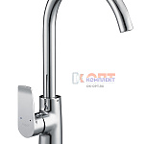 | 827167 | SMS-180085 | GOB4-A134 | смеситель G.Lauf для кух. мойки, ø35, гайка-корона, GOB4-A134 | 2 189.07 руб. | 7 | 0 | 0 | шт | 0
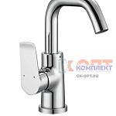 | 827168 | SMS-180086 | GOB4-B134 | (В)смеситель для кух. мойки, ø35, гайка-корона, GOB4-B134 | 0.00 руб. | 0 | 0 | 0 | шт | 0
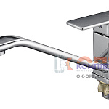 | 827175 | SMS-180093 | GOR4-A058 | смеситель G.Lauf для кух. мойки с пов. изливом 220мм, ø35, гайка (корона) GOR4-A058 | 2 395.96 руб. | 6 | 0 | 0 | шт | 0
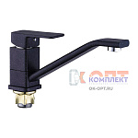 | 827176 | SMS-180094 | GOR4-A058KB | (В)смеситель для кух. мойки с пов. изливом 220мм, ø35, гайка (корона) черный GOR4-A058KB | 0.00 руб. | 0 | 0 | 0 | шт | 0
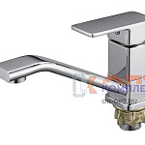 | 827179 | SMS-180097 | GOR4-B058 | смеситель G.Lauf для кух. мойки с пов. изливом 140мм, ø35, гайка (корона) GOR4-B058 | 2 395.96 руб. | 10 | 0 | 0 | шт | 0
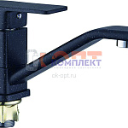 | 827180 | SMS-180098 | GOR4-B058KB | (В)смеситель для кух. мойки с пов. изливом 140мм, ø35, гайка (корона) черный GOR4-B058KB | 2 542.70 руб. | 0 | 0 | 0 | шт | 0
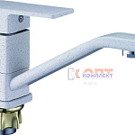 | 827181 | SMS-180099 | GOR4-B058KW | (В)смеситель для кух. мойки с пов. изливом 140мм, ø35, гайка (корона) белый GOR4-B058KW | 2 542.70 руб. | 0 | 0 | 0 | шт | 0
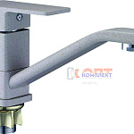 | 827182 | SMS-180100 | GOR4-B058KS | смеситель G.Lauf для кух. мойки с пов. изливом 140мм, ø35, гайка (корона) песочный GOR4-B058KS | 2 081.28 руб. | 0 | 0 | 0 | шт | 0
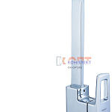 | 827188 | SMS-180106 | LEF4-B232 | (В)смеситель для кух. мойки с пов. изливом, ø35, шпилька LEF4-B232 | 0.00 руб. | 2 | 0 | 0 | шт | 0
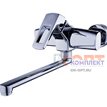 | 827192 | SMS-180110 | LEF12-A232 | (В)настенный смеситель для кух. мойки, ø35, LEF12-A233 | 0.00 руб. | 0 | 0 | 0 | шт | 0
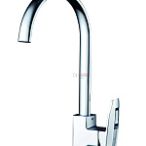 | 827195 | SMS-180113 | LOF4-A033 | (В)смеситель для кух. мойки с пов. изливом, ø35, шпилька LOF4-A033 | 3 202.59 руб. | 0 | 0 | 0 | шт | 0
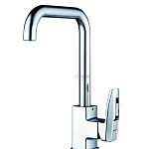 | 827196 | SMS-180114 | LOF4-C033 | (В)смеситель для кух. мойки с пов. изливом, ø35, шпилька LOF4-C033 | 0.00 руб. | 0 | 0 | 0 | шт | 0
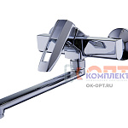 | 827200 | SMS-180118 | LOF12-A033 | (В)настенный смеситель для кух. мойки, ø35, LOF12-A033 | 3 246.48 руб. | 0 | 0 | 0 | шт | 0
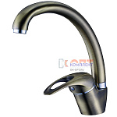 | 827216 | SMS-180134 | KLO4-A048KT | (В)смеситель для кух. мойки с пов. изливом, ø40 шпилька, бронза KLO4-A048KT | 1 900.00 руб. | 0 | 0 | 0 | шт | 0
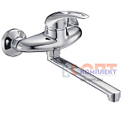 | 827228 | SMS-180146 | KLO12-A048 | настенный смеситель G.Lauf для кух. мойки с плоским пов. изливом, ø40, встр. переключение KLO12-A048 | 2 077.57 руб. | 9 | 0 | 0 | шт | 0
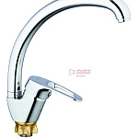 | 827229 | SMS-180147 | 8G4-A018 | смеситель G.Lauf для кух. м. с пов. изл., ø40, гайка кор. 8G4-A018 | 1 819.88 руб. | 4 | 0 | 0 | шт | 0
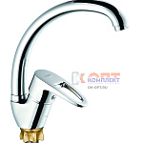 | 827230 | SMS-180148 | 8G4-A180 | смеситель G.Lauf для кух. м. с пов. изл., ø40, гайка кор. 8G4-A180 | 1 819.88 руб. | 9 | 0 | 0 | шт | 0
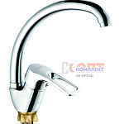 | 827231 | SMS-180149 | 8G4-A181 | смеситель G.Lauf для кух. м. с пов. изл., ø40, гайка кор. 8G4-A181 | 1 819.88 руб. | 6 | 0 | 0 | шт | 0
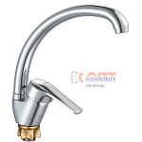 | 827232 | SMS-180150 | 8G4-A182 | смеситель G.Lauf для кух. м. с пов. изл., ø40, гайка кор. 8G4-A182 | 1 819.88 руб. | >10 | 0 | 0 | шт | 0
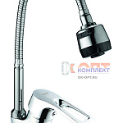 | 827233 | SMS-180151 | 8G4-E181 | смеситель G.Lauf для кух. мойки с гофрированным изливом, ø40 гайка кор. 8G4-E181 | 2 005.71 руб. | >10 | 0 | 0 | шт | 0
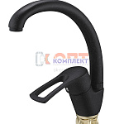 | 827234 | SMS-180152 | 8G4-A181KB | смеситель G.Lauf для кух. мойки с пов. изливом, ø40, гайка (корона), черный 8G4-A181KB | 2 111.01 руб. | 10 | 0 | 0 | шт | 0
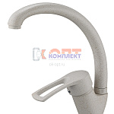 | 827235 | SMS-180153 | 8G4-A181KS | смеситель G.Lauf для кух. мойки с пов. изливом, ø40, гайка (корона), песочный 8G4-A181KS | 2 111.01 руб. | 2 | 0 | 0 | шт | 0
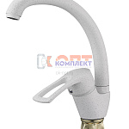 | 827236 | SMS-180154 | 8G4-A181KW | смеситель G.Lauf для кух. мойки с пов. изливом, ø40, гайка (корона),белый 8G4-A181KW | 2 111.01 руб. | 2 | 0 | 0 | шт | 0
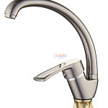 | 827237 | SMS-180155 | 8G4-A181KH | смеситель G.Lauf для кух. мойки с пов. изливом, ø40, гайка (корона), сатин 8G4-A181KH | 2 208.88 руб. | 9 | 0 | 0 | шт | 0
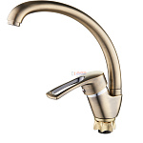 | 827238 | SMS-180156 | 8G4-A181KT | смеситель G.Lauf для кух. мойки с пов. изливом, ø40, гайка (корона), бронза 8G4-A181KT | 2 208.88 руб. | 0 | 0 | 0 | шт | 0
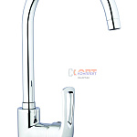 | 827247 | SMS-180165 | ZAR4-B181 | (В)смеситель для кух. м. с пов. изл, ø40, гайка ZAR4-B181 | 3 349.40 руб. | 0 | 0 | 0 | шт | 0
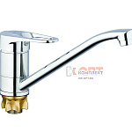 | 827251 | SMS-180169 | 4T4-A043 | смеситель G.Lauf для кух. м. с пов. изл. 240мм, ø40, гайка 4T4-A043 | 1 508.93 руб. | 2 | 0 | 0 | шт | 0
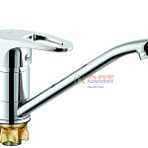 | 827252 | SMS-180170 | 4T4-A180 | смеситель G.Lauf для кух. м. с пов. изл. 240мм, ø40, гайка 4T4-A180 | 1 508.93 руб. | 5 | 0 | 0 | шт | 0
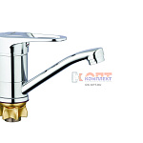 | 827253 | SMS-180171 | 4T4-B043 | смеситель G.Lauf для кух. м. с пов. изл. 140мм, ø40, гайка 4T4-B043 | 1 468.04 руб. | >25 | 0 | 0 | шт | 0
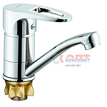 | 827254 | SMS-180172 | 4T4-B180 | смеситель G.Lauf для кух. м. с пов. изл. 140мм, ø40, гайка 4T4-B180 | 1 468.04 руб. | 9 | 0 | 0 | шт | 0
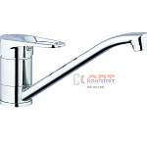 | 827263 | SMS-180181 | 4P4-A043 | смеситель G.Lauf для кух. м. с пов. изл 240мм, ø40, шпил. 4P4-A043 | 1 267.35 руб. | >25 | 0 | 0 | шт | 0
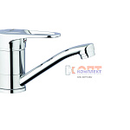 | 827264 | SMS-180182 | 4P4-B043 | смеситель G.Lauf для кух. м. с пов. изл 140мм, ø40, шпил. 4P4-B043 | 1 235.14 руб. | >10 | 0 | 0 | шт | 0
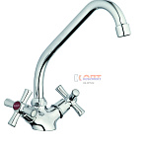 | 827289 | SMS-180207 | QMT4-A722 | смеситель G.Lauf для кух. мойки с пов. изливом, кер. (1/2) 180°, шпилька QMT4-A722 | 1 484.16 руб. | 8 | 0 | 0 | шт | 0
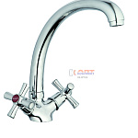 | 827290 | SMS-180208 | QMT4-B722 | смеситель G.Lauf для кух. мойки с пов. изливом, кер. (1/2) 180°, шпилька QMT4-B722 | 1 636.54 руб. | >10 | 0 | 0 | шт | 0
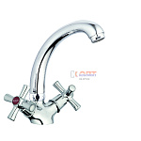 | 827291 | SMS-180209 | QMT4-C722 | смеситель G.Lauf для умывальника или кух. мойки с пов. изливом, кер. (1/2) 180°, шпилька | 1 650.16 руб. | 2 | 0 | 0 | шт | 0
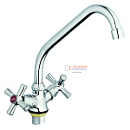 | 827295 | SMS-180213 | QFR4-A722 | смеситель G.Lauf для кух. мойки с пов. изливом, кер. (1/2) 180°, гайка QFR4-A722 | 1 398.68 руб. | >25 | 0 | 0 | шт | 0
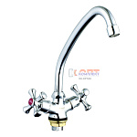 | 827296 | SMS-180214 | QFR4-A827 | смеситель G.Lauf для кух. мойки с пов. изливом, кер. (1/2) 180°, гайка QFR4-A827 | 1 398.68 руб. | 7 | 0 | 0 | шт | 0
 | 827301 | SMS-180219 | QTZ4-A827 | смеситель G.Lauf для кух. мойки с пов. изливом, кер. (1/2) 180°, гайка (корона) QTZ4-A827 | 2 055.26 руб. | 5 | 0 | 0 | шт | 0
 | 827302 | SMS-180220 | QTZ4-A856 | смеситель G.Lauf для кух. мойки с пов. изливом, кер. (1/2) 180°, гайка (корона) QTZ4-A856 | 2 055.26 руб. | 5 | 0 | 0 | шт | 0
 | 827303 | SMS-180221 | QTZ4-B827 | смеситель G.Lauf для кух. мойки с пов. изливом, кер. (1/2) 180°, гайка (корона) QTZ4-B827 | 2 049.08 руб. | 3 | 0 | 0 | шт | 0
 | 827304 | SMS-180222 | QTZ4-B856 | смеситель G.Lauf для кух. мойки с пов. изливом, кер. (1/2) 180°, гайка (корона) QTZ4-B856 | 2 049.08 руб. | 1 | 0 | 0 | шт | 0
 | 827305 | SMS-180223 | QTZ4-C827 | смеситель G.Lauf для умывальника или кух. мойки с пов. изливом, кер. (1/2) 180°, гайка (корона) | 2 028.01 руб. | 8 | 0 | 0 | шт | 0
 | 827306 | SMS-180224 | QTZ4-C856 | смеситель G.Lauf для умывальника или кух. мойки с пов. изливом, кер. (1/2) 180°, гайка (корона) | 2 028.01 руб. | 10 | 0 | 0 | шт | 0
 | 827307 | SMS-180225 | QTZ4-D827 | смеситель G.Lauf для кух. мойки с пов. изливом, кер. (1/2) 180°, гайка (корона) QTZ4-D827 | 2 078.81 руб. | 3 | 0 | 0 | шт | 0
 | 827308 | SMS-180226 | QTZ4-D856 | смеситель G.Lauf для кух. мойки с пов. изливом, кер. (1/2) 180°, гайка (корона) QTZ4-D856 | 2 078.81 руб. | 5 | 0 | 0 | шт | 0
 | 827313 | SMS-180231 | QTZ4-E827 | смеситель G.Lauf для кух. мойки с гиб. изливом, кер. (1/2) 180°, гайка (корона), QTZ4-E827 | 2 206.40 руб. | >10 | 0 | 0 | шт | 0
 | 827321 | SMS-180239 | QTZ14-A827 | (В)моно-смеситель для умывальника / мойки, кер. (1/2), гайка QTZ14-A827 | 0.00 руб. | 0 | 0 | 0 | шт | 0
 | 827326 | SMS-180244 | QML4-A827 | смеситель G.Lauf для кух. мойки с пов. изливом, кер. (1/2) 180°, гайка (корона) QML4-A827 | 2 305.52 руб. | >10 | 0 | 0 | шт | 0
 | 827327 | SMS-180245 | QML4-C827 | смеситель G.Lauf для кух. мойки с пов. изливом, кер. (1/2) 180°, гайка (корона) QML4-C827 | 2 299.32 руб. | 0 | 0 | 0 | шт | 0
 | 827331 | SMS-180249 | QML14-A119 | моно-смеситель G.Lauf для умывальника / мойки, кер. (1/2) 90°, гайка QML14-A119 | 1 076.58 руб. | >10 | 0 | 0 | шт | 0
 | 827337 | SMS-180255 | JML4-A605 | смеситель G.Lauf для кух. мойки с пов. изливом, Резиновая (3/8), гайка JML4-A605 (2 шт в кор) | 859.77 руб. | >50 | 0 | 0 | шт | 0
 | 827339 | SMS-180257 | JMX4-A605 | смеситель G.Lauf для кух. мойки с пов. изливом, кер. (1/2) 180°, гайка JMX4-A605 (2 ШТ в кор) | 999.76 руб. | >50 | 0 | 0 | шт | 0
 | 827341 | SMS-180259 | JMX12-A605 | настенный смеситель G.Lauf для кух. мойки, кер. (1/2) 180° JMX12-A605 (2 ШТ в кор) | 1 430.87 руб. | 0 | 0 | 0 | шт | 0
 | 827342 | SMS-180260 | JMX14-A605 | МОНО-смеситель G.Lauf для умывальника / мойки, кер. (1/2) 180°, гайка JMX14-A605 (3 ШТ в кор) | 525.27 руб. | >25 | 0 | 0 | шт | 0
 | 868615 | SMS-180712 | GOG4-A012 | Смеситель G.Lauf для кухни с выдвижным изливом, ø35, гайка корона GOG4-A012 | 4 156.37 руб. | 6 | 0 | 0 | шт | 0
 | 959790 | SMS-180763 | NUD4-A045MG | Смеситель для кух. мойки с пов. изливом, ø35, гайка (корона), ГРАФИТ, G.Lauf Z (1/10шт) | 2 052.00 руб. | 0 | 0 | 0 | шт | 0
 | 959793 | SMS-180766 | LYB-4002MG | Смеситель для кух. мойки с пов. изливом, ø35, гайка, ГРАФИТ, G.Lauf Al (1/20) | 2 351.51 руб. | 10 | 0 | 0 | шт | 0
 | 959815 | SMS-180788 | ZDN4-A167 | Смеситель для кух. мойки с ВЫТЯЖНЫМ изливом, ø40, вернее крепление, G.Lauf Z/S (1/10шт) | 3 063.89 руб. | 10 | 0 | 0 | шт | 0
 | 959816 | SMS-180789 | ZDN4-B167 | Смеситель для кух. мойки с ВЫТЯЖНЫМ изливом, ø40, вернее крепление, G.Lauf Z/S (1/10шт) | 3 156.82 руб. | 10 | 0 | 0 | шт | 0
 | 959817 | SMS-180790 | ZDN4-C167 | Смеситель для кух. мойки с пов. изливом, ø40, вернее крепление, G.Lauf Z/S (1/10шт) | 2 308.15 руб. | 5 | 0 | 0 | шт | 0
 | 959818 | SMS-180791 | ZDN4-C183 | Смеситель для кух. мойки с пов. изливом, ø40, вернее крепление, G.Lauf Z/S (1/10шт) | 2 223.90 руб. | 10 | 0 | 0 | шт | 0

